Deckblatt


 | Sekundäreinkommen nach Ländern

 | Daten für den Berichtszeitraum 2019 bis 2026
 | Stand: | 2026-09-11

Hinweise
Hinweise

 | Das Tabellenblatt "Sekundäreinkommen" lässt sich nach Land / Ländergruppe individualisieren. Mittels des Pfeils rechts neben den markierten Zellen können die gewünschten Ausprägungen über eine Dropdownliste ausgewählt werden:

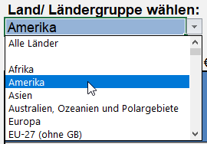

 | Bei publizistischer Verwertung wird um die Angabe der Quelle gebeten.

